メインメニュー
 |  |  |  |  |  |  |  |  | 版数 |  |  | 日付 | 作成者
画面レイアウト |  | UI10 | 別保管倉庫データ移行 |  | メニュー |  |  |  |  |  |  | 2020-08-24 | cdc)池澤
 |  |  |  | システム |  |  |  | サブシステム | 第 | 1900-01-01 | 版
画面名 | メインメニュー |  | 画面ID

 |  |  |  |  |  | ＜画面概要＞

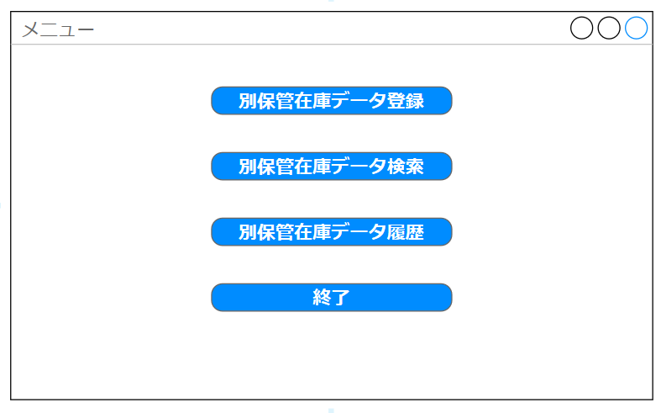
 |  |  |  |  |  |  | 各種機能の呼び出しを行う。

 |  |  |  |  |  | ＜オペレーション概要＞

 |  |  |  |  |  |  | 別保管在庫データ登録を行いたい場合は別保管在庫データ登録ボタンを押下
 |  |  |  |  |  |  | 別保管在庫データ検索を行いたい場合は別保管在庫データ検索ボタンを押下
 |  |  |  |  |  |  | 別保管在庫データ履歴を検索したい場合は別保管在庫データ履歴ボタンを押下
 |  |  |  |  |  |  | 終了する場合は終了ボタンを押す。

COPYRIGHT FUJITSU LIMITED 2020

別保管在庫データ登録
 |  |  |  |  |  |  |  |  |  |  |  |  | 版数 |  |  | 日付 | 作成者
画面レイアウト |  |  | UI10 | 別保管倉庫データ移行 |  |  |  |  |  |  |  |  |  |  |  | 2020-08-24 | cdc)池澤
 |  |  |  |  | システム |  |  |  | サブシステム |  |  |  | 第 | 1 | 版
画面名 |  | 別保管在庫データ登録 |  | 画面ID
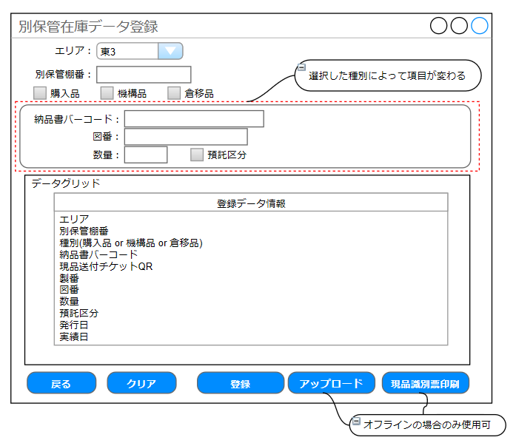
 |  |  |  |  |  | ＜画面概要＞
 |  |  |  |  |  |  | 別保管在庫データ登録を行う

 |  |  |  |  |  | ＜オペレーション概要＞
 |  |  |  |  |  |  | エリア、別保管在庫、種別(購入品 or 機構品 or 倉移品)を選択し
 |  |  |  |  |  |  | 画面に表示されている項目を入力する。なお、選択した種別によって入力項目は変わる。
 |  |  |  |  |  |  | 登録ボタンをクリックすることで画面下部のデータグリッドに登録した内容が表示される。
 |  |  |  |  |  |  | オンライン状態で使用している場合は登録ボタンを押下時にデータベースに登録データを
 |  |  |  |  |  |  | 登録し、登録したデータの現品識別票が印刷される。
 |  |  |  |  |  |  | オフライン状態で使用している場合はアップロードボタンを押下することでデータグリッドの
 |  |  |  |  |  |  | 内容をデータベースに登録する。
 |  |  |  |  |  |  | オフライン状態で使用している場合は現品識別票印刷ボタン押下でデータグリッドに表示
 |  |  |  |  |  |  | されている別保管在庫の現品識別票を印刷する。
 |  |  |  |  |  |  | クリアボタン押下で画面が初期化される。
 |  |  |  |  |  |  | 戻るボタン押下で、メニュー画面に戻る。

 |  |  |  |  |  | ＜入力＞
 |  |  |  |  |  |  | (1)エリア
 |  |  |  |  |  |  |  | エリアを選択する
 |  |  |  |  |  |  | (2)別保管棚番
 |  |  |  |  |  |  |  | 別保管棚番を入力する。
 |  |  |  |  |  |  | (3)種別
 |  |  |  |  |  |  |  | 購入品 or 機構品 or 倉移品を選択する。

 |  |  |  |  |  |  | 以下入力項目は選択された種別によって異なる。 |  |  |  |  |  |  |  |  |  |  | (4)納品書バーコード
 |  |  |  |  |  |  |  |  |  |  |  |  |  |  |  |  |  |  | 納品書バーコードを入力する。
 |  |  |  |  |  |  |  | 項目 |  | 選択種別 |  |  |  | 入力 |  |  |  | (5)図番
 |  |  |  |  |  |  |  |  |  | 購入品 | 機構品 | 倉移品 |  |  |  |  |  |  | 図番を入力する。
 |  |  |  |  |  |  |  | 納品書バーコード |  | 〇 |  |  |  | 納品書バーコードを入力 |  |  |  | (6)数量
 |  |  |  |  |  |  |  | 図番 |  | 〇 | 〇 | 〇 |  | 図番を入力 |  |  |  |  | 数量を入力する。
 |  |  |  |  |  |  |  | 数量 |  | 〇 | 〇 | 〇 |  | 別保管倉庫の数量を入力 |  |  |  | (7)預託区分
 | 種別で機構品を選択した場合の入力項目 |  |  |  |  |  |  | 預託区分 |  | 〇 |  |  |  | 預託区分を選択 |  |  |  |  | 預託区分を選択する。
 |  |  |  |  |  |  |  | 現品送付チケットQR |  |  | 〇 |  |  | 現品送付チケットQRを入力 |  |  |  | (8)現品送付チケットQR
 |  |  |  |  |  |  |  | 製番 |  |  | 〇 | 〇 |  | 製番を入力 |  |  |  |  | 現品送付チケットQRを入力する。
 |  |  |  |  |  |  |  | 発行日 |  |  | 〇 |  |  | 現品送付チケット発行日を入力 |  |  |  | (9)製番
 |  |  |  |  |  |  |  | 実績日 |  |  |  | 〇 |  | 在庫修正チケット実績日を入力 |  |  |  |  | 製番を入力する。
 |  |  |  |  |  |  |  |  |  |  |  |  |  |  |  |  |  | (10)製番
 | 種別で倉移品を選択した場合の入力項目

COPYRIGHT FUJITSU LIMITED 2020

別保管在庫データ検索
 |  |  |  |  |  |  |  |  | 版数 |  |  | 日付 | 作成者
画面レイアウト |  | UI10 | 別保管倉庫データ移行 |  |  |  |  |  |  |  |  | 2020-08-24 | cdc)池澤
 |  |  |  | システム |  |  |  | サブシステム | 第 | 1900-01-01 | 版
画面名 | 別保管在庫データ検索 |  | 画面ID

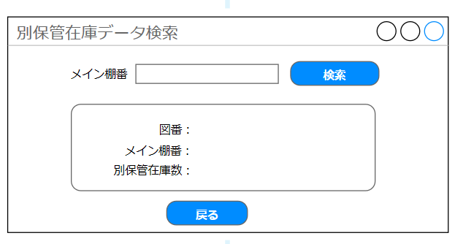
 |  |  |  |  | ＜画面概要＞

 |  |  |  |  |  | 移行ツールで登録した別保管在庫データを検索する。

 |  |  |  |  | ＜オペレーション概要＞

 |  |  |  |  |  | メイン棚番を入力することで本ツールで登録した別保管在庫データ情報を
 |  |  |  |  |  | 表示する。 入力されたメイン棚番の図番が複数の別保管在庫棚にある場合は
 |  |  |  |  |  | 総計を別保管在庫数として表示する。

 |  |  |  |  | ＜入力項目＞

 |  |  |  |  |  | （１）メイン棚番

 |  |  |  |  |  |  | メイン棚番を入力する。

COPYRIGHT FUJITSU LIMITED 2020

別保管在庫データ一覧
 |  |  |  |  |  |  |  |  | 版数 |  |  | 日付 | 作成者
画面レイアウト |  | UI10 | 別保管倉庫データ移行 |  |  |  |  |  |  |  |  | 2020-08-24 | cdc)池澤
 |  |  |  | システム |  |  |  | サブシステム | 第 | 1 | 版
画面名 | 別保管在庫データ一覧 |  | 画面ID

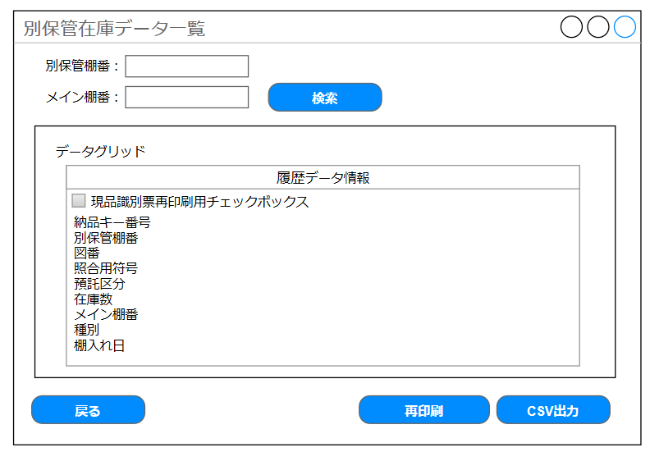
 |  |  |  |  | ＜画面概要＞

 |  |  |  |  |  | 本ツールで登録した別保管在庫データを検索する。
 |  |  |  |  |  | 現品識別票の再印刷を行う。
 |  |  |  |  |  | データグリッドに表示されている履歴データ情報をCSV出力する。

 |  |  |  |  | ＜オペレーション概要＞

 |  |  |  |  |  | 検索ボタンを押下することで本ツールで登録した別保管在庫データを表示する。
 |  |  |  |  |  | 別保管棚番またはメイン棚番が入力されている場合は入力項目に応じた
 |  |  |  |  |  | 別保管在庫データが表示される。
 |  |  |  |  |  | 現品識別票再印刷用チェックボックスをチェックし、再印刷ボタン押下で
 |  |  |  |  |  | 選択したデータの現品識別票の再印刷を行う。
 |  |  |  |  |  | CSV出力ボタン押下でデータグリッドに表示されている履歴データをCSVファイルに
 |  |  |  |  |  | 出力する。

 |  |  |  |  | ＜入力項目＞

 |  |  |  |  |  |  | （１）別保管棚番

 |  |  |  |  |  |  |  | 別保管棚番を入力する。

 |  |  |  |  |  |  | （１）メイン棚番

 |  |  |  |  |  |  |  | 別保管棚番を入力する。

COPYRIGHT FUJITSU LIMITED 2020

